Flow Pch, Wrh, Prod
Flow Purchasing, Warehouse dan Produksi untuk Material Sliting
PO dibuat sekalgus meminta kepada vendor terpilih untuk memberikan rincian roll material slitt
1 | Proses Purchasing Import (Slitting)
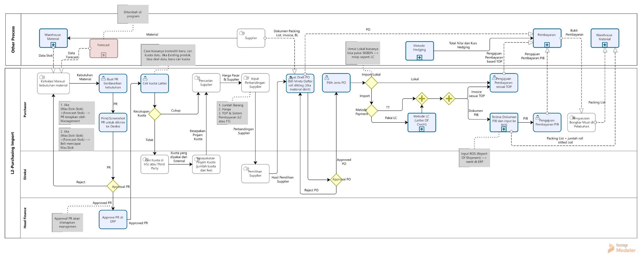

2 | Ketika Input ROS (Packing List dari Supplier sebelum masuk ke Incoming)
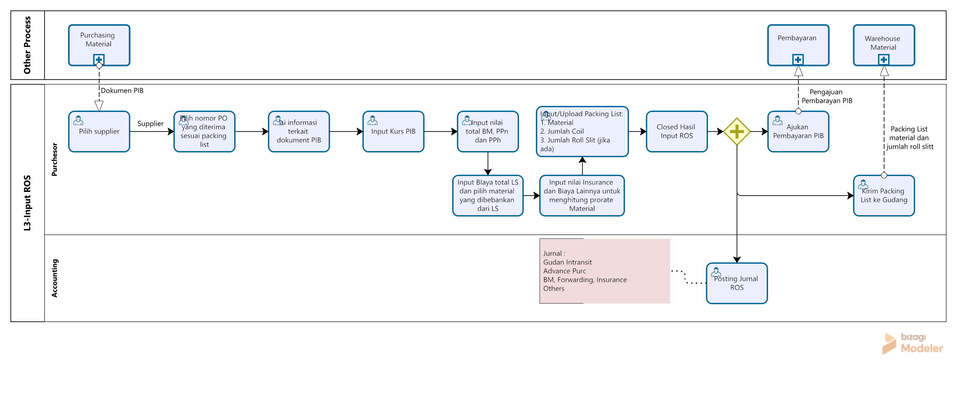
Packing list sudah termasuk upload dokumen rincian slit untuk digrouping

Data rincian packing list roll material slitt sudah masuk dalam 1 pack/group di incoming
3 | Saat Proses di Warehoue
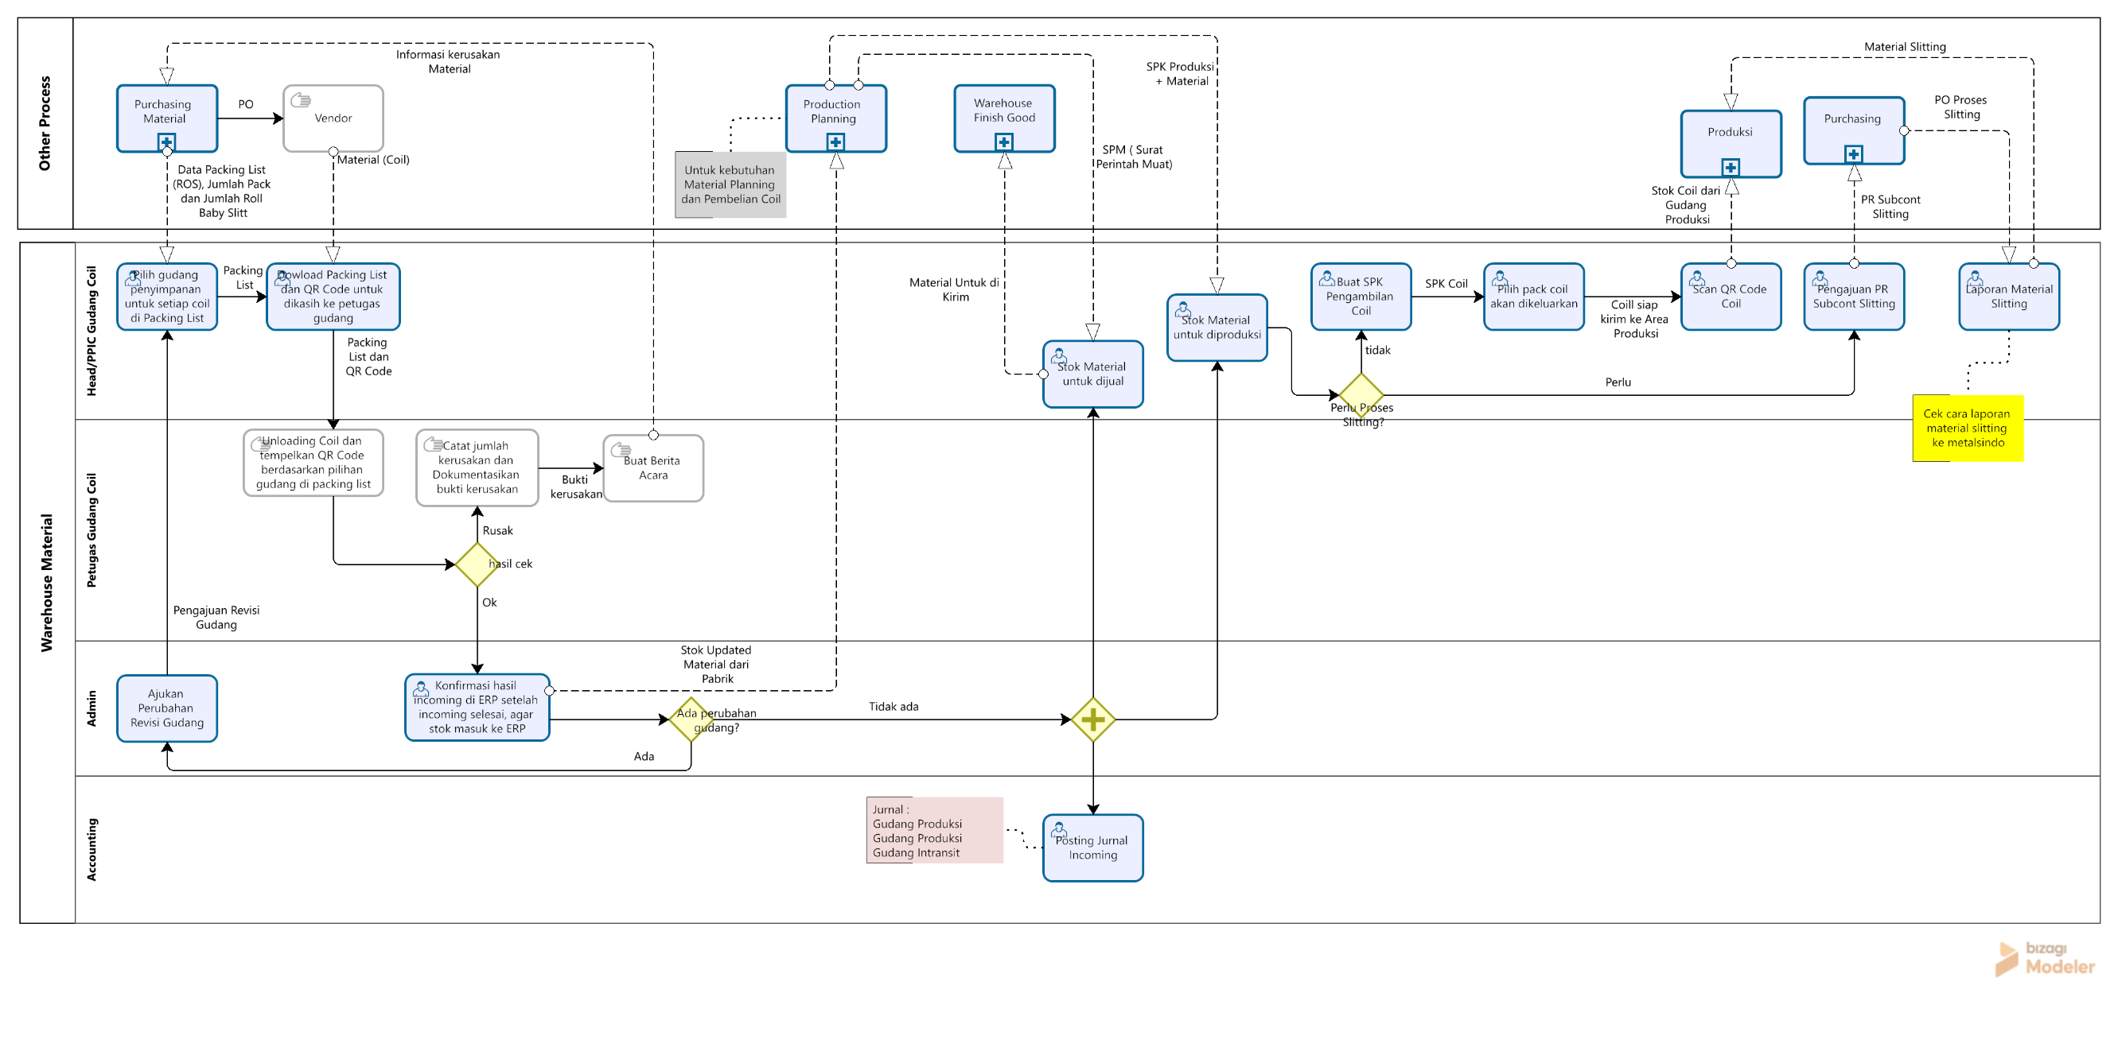
Material yang keluar dari Gudang Produksi 1 sudah 1 Pack/group

4 | Saat di Produksi
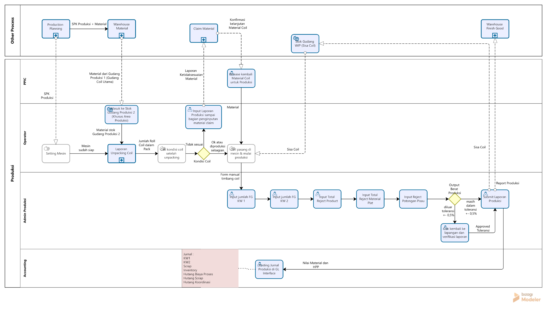

Dilakukan proses unpack untuk cek dan input data roll baby coil dalam 1 pack

5 | Laporan Unpack
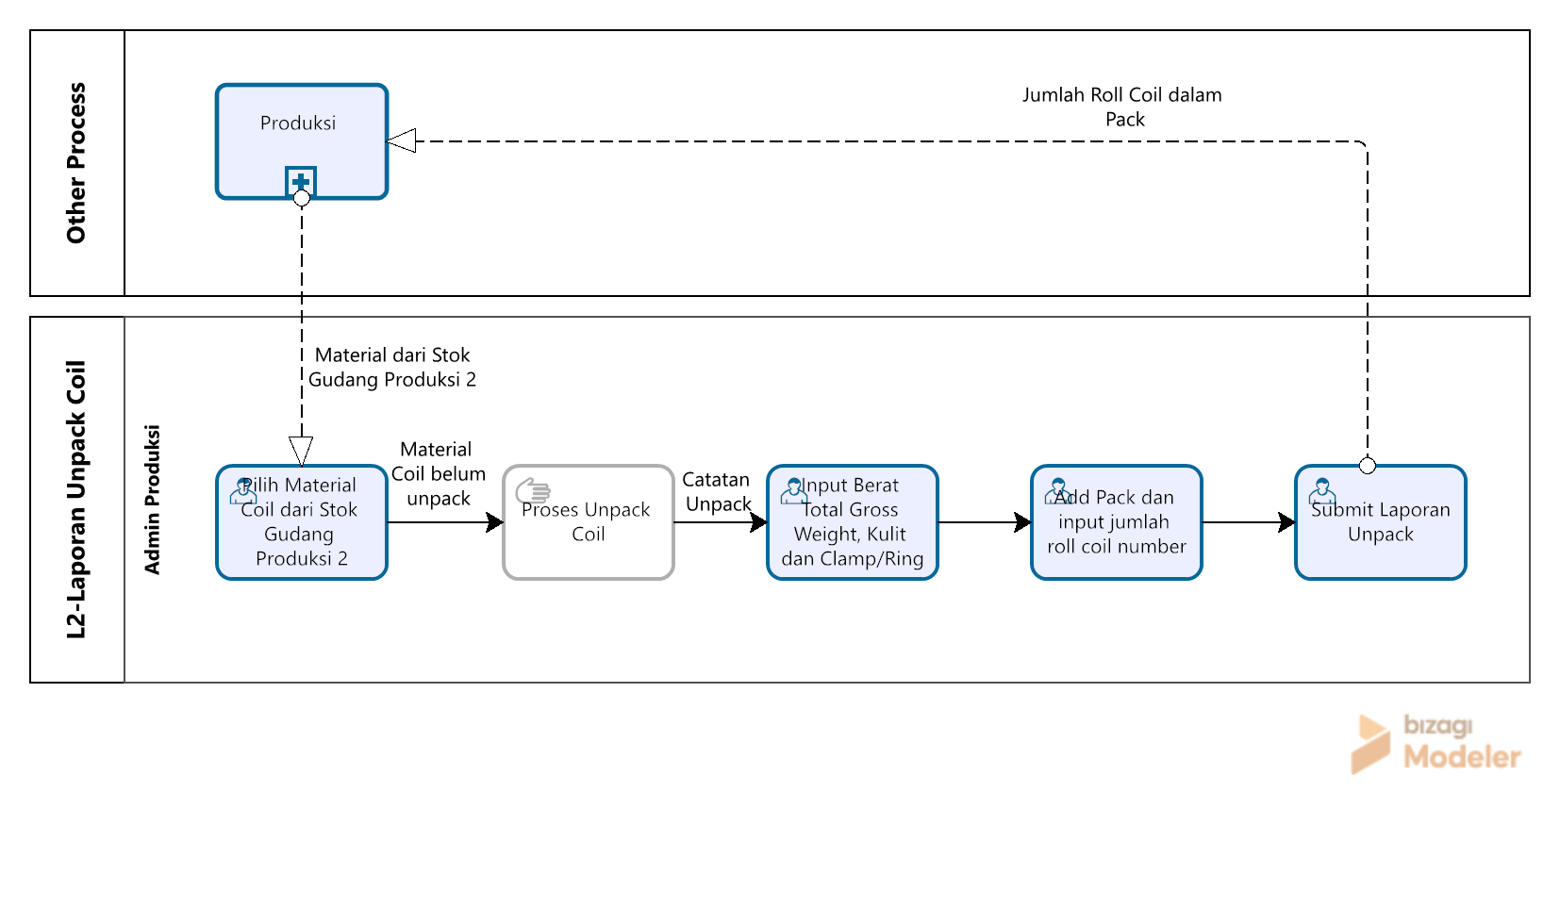

Laporan Unpack terkait detil isi dari pack, seperti material dalam 1 pack dan jumlah roll

